关系图
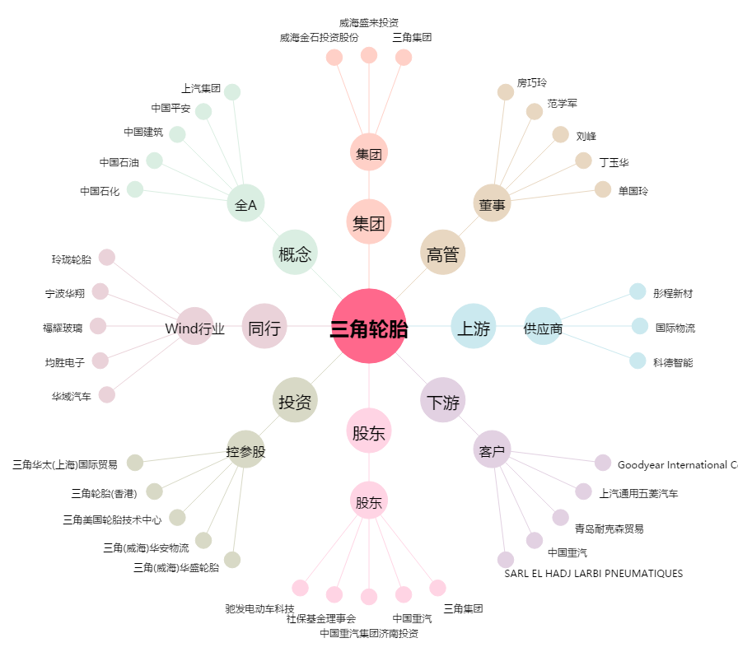
三角轮胎[601163.SH] - 关系概览图

